2.1-Descripcion Valores Guias
Valores Transversales | Definicion | Riesgos asociados (no limitativo) | Conductas esperadas (no limitativas)
a) Integridad | Se define como honradez, honestidad, respeto por los demás, corrección, responsabilidad, control emocional, respeto por sí mismo, puntualidad, lealtad, pulcritud, disciplina, congruencia y firmeza en las acciones. | - Descuidar el rendimiento y la calidad del trabajo. - Suspender las labores sin autorización previa. - Descuidar el manejo de documentos y expedientes. - Realizar actividades partidistas en el trabajo. - Realizar actos que atenten gravemente contra los intereses del Estado. - Cometer faltas de probidad, injuria, difamación u otras conductas inmorales. - Beneficiarse económicamente por contratos u operaciones del Estado. - Asociarse con personas que contraten con el organismo donde trabaja. - Solicitar o recibir beneficios indebidos por intervención en ventas o servicios estatales. - Prestar servicios onerosos a órganos estatales. | • Debemos asegurarnos que nuestros intereses financieros o personales no influyan en nuestra función pública. Por lo que no intervenimos en asuntos en los que tengamos un interés personal, por ejemplo, la contratación de algún amigo; o ser parte de la comisión de una licitación en la que un familiar participa. • Ante un conflicto de interés, informo de inmediato a mi jefatura para que evalúe mi asignación a esa tarea, de modo de evitar cualquier cuestionamiento que afecte la imparcialidad e imagen de la institución. • Si un familiar me pide realizar una gestión a su nombre en la institución donde trabajo debo negarme a realizarlo y señalarle que debe hacerla personalmente siguiendo el conducto regular. • No debemos aceptar pagos en efectivo, propinas, préstamos o regalos equivalentes a dinero de proveedores o usuarios, sean estos reclamantes o representantes de los órganos fiscalizados. • Los empleados que participen en decisiones sobre compras o selección de proveedores no deben aceptar nunca regalos personales ofrecidos por proveedores o posibles proveedores.
b) Lealtad: | Se refiere a la fidelidad o solidaridad de las personas con su país, la entidad a la cual pertenecen y, en especial, al comportamiento apegado al cuerpo de valores de esta. | - Negarse a colaborar en tareas relacionadas con su cargo. - Tratar irrespetuosamente a compañeros, subalternos o superiores. - Abandonar el cargo sin justificación. | • Nos comprometemos a publicar oportunamente las bases de licitación, con un lenguaje claro y preciso los requisitos, condiciones y especificaciones de los servicios y bienes que requerimos y sin discriminación arbitraria. • Con el fin de que la licitación sea transparente e igualitaria, los funcionarios no se reunirán con los proveedores durante el proceso de licitación. • Cuando un proveedor quiera entrevistarse con los equipos respectivos para mostrar su catálogo de productos, se le informará que dicha reunión no implica ningún tipo de compromiso futuro
c) Equidad: | Cualidad que consiste en dar a cada uno lo que se merece en función de sus méritos o condiciones. | - Proponer o establecer trámites innecesarios en el trabajo. | • Un nuevo proveedor que ofrece un mejor servicio, precio y calidad y cumple con todos los requisitos del sistema de compras debe ser preferido al proveedor habitual. • Al ejercer mis funciones, no acepto regalos personales, invitaciones desvinculadas al cumplimiento de mis labores, favores, ventajas o privilegios de ningún tipo. Sin perjuicio de lo anterior, puedo aceptar donativos oficiales y protocolares, y aquellos que autoriza la costumbre como manifestaciones de cortesía y buena educación; los cuales pondré en antecedente a mi institución a la brevedad.
d) Tolerancia: | Se refiere a la disposición de la entidad y sus colaboradores a respetar a las personas y sus opiniones, indistintamente de su raza, credo, preferencia política, edad, género, orientación sexual, condición social, condición física, etc. | - Permitir que otro marque o firme en su lugar el control de asistencia. - Tratar irrespetuosamente a compañeros, subalternos o superiores. | Entregamos a todos los ciudadanos/as, usuarios y beneficiarios un trato deferente y respetuoso, no realizando distinciones de ningún tipo. Damos igual trato a instituciones y personas, sin discriminacion
e) Transparencia: | La idea de transparencia es un principio que permea a todo el aparato estatal de forma transversal, que articula el ejercicio de la función pública y que es garante del ejercicio de otros principios; este principio permite conocer el fundamento, los procesos y el cómo se tomó una decisión que afecta la vida diaria de las personas | - Descuidar el manejo de documentos y expedientes. - Difundir documentos confidenciales. - Utilizar vehículos o bienes del Estado sin autorización. - Realizar actividades partidistas en el trabajo. - Promover o participar en huelgas ilegales. - Manejar fraudulentamente fondos o bienes del Estado. - Realizar actos que atenten gravemente contra los intereses del Estado. - Cometer faltas de probidad, injuria, difamación u otras conductas inmorales. - Beneficiarse económicamente por contratos u operaciones del Estado. - Asociarse con personas que contraten con el organismo donde trabaja. - Solicitar o recibir beneficios indebidos por intervención en ventas o servicios estatales. - Prestar servicios onerosos a órganos estatales. | • Reconocemos que todos los servidores públicos tienen derecho a utilizar las redes sociales en su tiempo personal. Sin embargo, deben actuar de acuerdo al interés general, por lo que los comentarios personales no deben comprometer su capacidad para servir al público, es decir, que se perciba en su conducta como servidor que pueda existir un sesgo o prejuicio. • Tenemos presente, siempre y en toda circunstancia, nuestra calidad de servidores públicos, asumiendo responsabilidad por nuestras acciones y omisiones, a fin de favorecer el principio de rendición de cuentas
...
Leyenda sobre uso de la matriz:
El nombre de la institución debe colocarse en cada fila donde se coloque un riesgo detectado.
En la columna "tipo de riesgo" existen tres tipificaciones:
- Riesgo conductual (RC): Corresponde al tipo de riesgo que involucra la manifestación de un comportamiento que podría derivar en un riesgo de corrupción.
- Riesgo de procesos (RP): Corresponde al tipo de riesgo que puede manifestarse en los procesos mediante los cuales funciona la institución.
- Riesgo de incumplimiento normativo (NIC): Corresponde al tipo de riesgo que al producirse evita que se cumplan las normas establecidas.

2.2-Identificacion de Riesgos
...
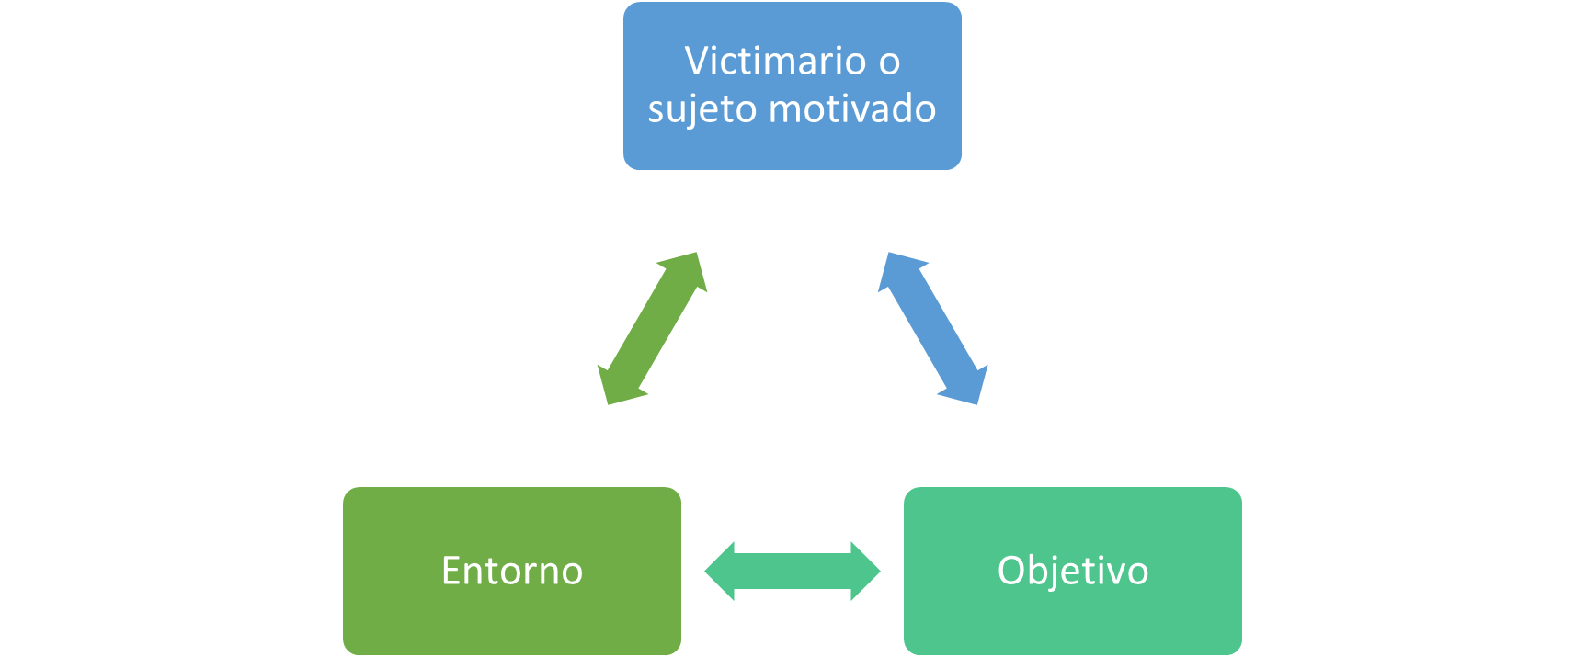
...
Fuente de riesgo | Vulnerabilidades | Consecuencia | Controles actuales
- Personal de almacen (Auxiliar de almacen) - Los proveedores - Herramientas de trabajo | 1- No se realizan inventarios periodicamente. 2- No se cuenta con una supervision en el area. 3- No existen protocolos documentados para realizacion de inventario y control del almacen. 4- Personal internos no cuenta con las competencias para ejecutar los controles del alamacen. 5- No se realizan auditorias al area de almacen. | 1- Reputacional 2- Metas y objetivos 3- Legal/ Normativo 4- Financiero 5- Politico | 1- Codigo de etica y conducta. 2- Plan de capacitacion para areas especificas que no contempla Almacen. 3- Controles por ley de compras y contrataciones. 4-
...

4 y 5-MR conductuales
...
(Colocar el nombre de la institución por cada riesgo detectado) | Sector al que pertenece | Valor guia | Actividad, Escenario o proceso |  |  |  |  |  |  | Analisis de riesgo |  |  |  | Valoracion del riesgo
SELECCIONAR | SELECCIONAR | 0 | 0 | 0 | 0 | 0 | 0 | 0 | 0 |  | N/A | 0 | N/A | 0 | NR | SELECCIONAR
SELECCIONAR | SELECCIONAR | 0 | 0 | 0 | 0 | 0 | 0 | 0 | 0 |  | N/A | 0 | N/A | 0 | NR | SELECCIONAR
SELECCIONAR | SELECCIONAR | 0 | 0 | 0 | 0 | 0 | 0 | 0 | 0 |  | N/A | 0 | N/A | 0 | NR | SELECCIONAR
SELECCIONAR | SELECCIONAR | 0 | 0 | 0 | 0 | 0 | 0 | 0 | 0 |  | N/A | 0 | N/A | 0 | NR | SELECCIONAR
SELECCIONAR | SELECCIONAR | 0 | 0 | 0 | 0 | 0 | 0 | 0 | 0 |  | N/A | 0 | N/A | 0 | NR | SELECCIONAR
SELECCIONAR | SELECCIONAR | 0 | 0 | 0 | 0 | 0 | 0 | 0 | 0 |  | N/A | 0 | N/A | 0 | NR | SELECCIONAR
SELECCIONAR | SELECCIONAR | 0 | 0 | 0 | 0 | 0 | 0 | 0 | 0 |  | N/A | 0 | N/A | 0 | NR | SELECCIONAR
SELECCIONAR | SELECCIONAR | 0 | 0 | 0 | 0 | 0 | 0 | 0 | 0 |  | N/A | 0 | N/A | 0 | NR | SELECCIONAR
SELECCIONAR | SELECCIONAR | 0 | 0 | 0 | 0 | 0 | 0 | 0 | 0 |  | N/A | 0 | N/A | 0 | NR | SELECCIONAR

Leyenda sobre uso de la matriz:
El nombre de la institución debe colocarse en cada fila donde se coloque un riesgo detectado.
En la columna "tipo de riesgo" existen tres tipificaciones:
- Riesgo conductual (RC): Corresponde al tipo de riesgo que involucra la manifestación de un comportamiento que podría derivar en un riesgo de corrupción.
- Riesgo de procesos (RP): Corresponde al tipo de riesgo que puede manifestarse en los procesos mediante los cuales funciona la institución.
- Riesgo de incumplimiento normativo (NIC): Corresponde al tipo de riesgo que al producirse evita que se cumplan las normas establecidas.

